1. Índice Trimestral 2T 2026
EVOLUCIÓN INTERANUAL DEL PRECIO DE LOS SEGUROS DE COCHE EN EL II TRIMESTRE (2026 VS 2025)
PRECIO MEDIO POR MODALIDAD | ABRIL 2025 (€/año) | MAYO 2025 (€/año) | JUNIO 2025 (€/año) | Media por modalidad en 2T 2025 (€/AÑO) | ABRIL 2026 (€/año) | MAYO 2026 (€/año) | JUNIO 2026 (€/año) | Media por modalidad en 2T 2026 (€/AÑO) | DIFERENCIA INTERANUAL (€) | DIFERENCIA INTERANUAL (%)
Terceros | 544.92 | 546.94 | 522.23 | 538.03 | 502.6 | 507.54 | 498.88 | 503.01 | -35.02 | -6.51
Terceros ampliado | 599.56 | 605.46 | 577.97 | 594.33 | 563.61 | 569.59 | 567.47 | 566.89 | -27.44 | -4.62
Todo riesgo | 2,835.51 | 2,830.24 | 2,763.21 | 2,809.65 | 3,091.81 | 3,041.80 | 3,364.12 | 3,165.91 | 356.26 | 12.68
MEDIA POR MES | 1,326.66 | 1,327.55 | 1,287.80 | 1,314.00 | 1,386.01 | 1,372.98 | 1,476.82 | 1,411.94 | 97.93 | 7.45
Fuente: Datos obtenidos a 10/07/2026. Precios medios por modalidad y compañía sobre todas las tarificaciones realizadas en Kelisto.es en el segundo trimestre de 2025 y el segundo trimestre de 2026. Los datos han sido ponderados.

EVOLUCIÓN TRIMESTRAL Y MES A MES (1T 2026 VS 2T 2026)
PRECIO MEDIO POR MODALIDAD | ENERO 2026 (€/año) | FEBRERO 2026 (€/año) | DIFERENCIA FEB 26 VS ENE 26 (%) | MARZO 2026 (€/año) | DIFERENCIA MAR 26 VS FEB 26 (%) | Media por modalidad en 1T 2026 (€/AÑO) | ABRIL 2026 (€/año) | DIFERENCIA ABR 26 VS MAR 26 (%) | MAYO 2026 (€/año) | DIFERENCIA MAY 26 VS ABR 26 (%) | JUNIO 2026 (€/año) | DIFERENCIA JUN 26 VS MAY 26 (%) | Media por modalidad en 2T 2026 (€/AÑO) | DIFERENCIA 2T 2026 VS 1T 2026 (€) | DIFERENCIA 2T 2026 VS 1T 2026 (%)
Terceros | 503.26 | 497.83 | -1.08 | 491.84 | -1.20 | 497.64 | 502.6 | 2.19 | 507.54 | 0.98 | 498.88 | -1.71 | 503.01 | 5.36 | 1.08
Terceros ampliado | 575.79 | 562.08 | -2.38 | 557.87 | -0.75 | 565.25 | 563.61 | 1.03 | 569.59 | 1.06 | 567.47 | -0.37 | 566.89 | 1.64 | 0.29
Todo riesgo | 2,669.15 | 2,659.51 | -0.36 | 2,754.83 | 3.58 | 2,694.50 | 3,091.81 | 12.23 | 3,041.80 | -1.62 | 3,364.12 | 10.60 | 3,165.91 | 471.41 | 17.50
MEDIA POR MES | 1,249.40 | 1,239.81 | -0.77 | 1,268.18 | 2.29 | 1,252.46 | 1,386.01 | 9.29 | 1,372.98 | -0.94 | 1,476.82 | 7.56 | 1,411.94 | 159.47 | 12.73
Fuente: Datos obtenidos a 10/07/2026. Precios medios por modalidad y compañía sobre todas las tarificaciones realizadas en Kelisto.es en el primer y el segundo trimestre de 2026. Los datos han sido ponderados.

EVOLUCIÓN MES A MES 2026 | 2025-07-01 | 2025-08-01 | 2025-09-01 | 2025-10-01 | 2025-11-01 | 2025-12-01 | 2026-01-01 | 2026-02-01 | 2026-03-01 | 2026-04-01 | 2026-05-01 | 2026-06-01 | MEDIA
Terceros | 535.17 | 535.16 | 542.58 | 495.73 | 498.22 | 492.11 | 503.26 | 497.83 | 491.84 | 502.6 | 507.54 | 498.88 | 508.4
Terceros ampliado | 591.43 | 591.7 | 602.23 | 553.19 | 556.14 | 553.74 | 575.79 | 562.08 | 557.87 | 563.61 | 569.59 | 567.47 | 570.4
Todo riesgo | 2,831.00 | 2,763.50 | 2,800.83 | 2,611.32 | 2,596.32 | 2,649.70 | 2,669.15 | 2,659.51 | 2,754.83 | 3,091.81 | 3,041.80 | 3,364.12 | 2,819.49
MEDIA | 1,319.20 | 1,296.79 | 1,315.21 | 1,220.08 | 1,216.89 | 1,231.85 | 1,249.40 | 1,239.81 | 1,268.18 | 1,386.01 | 1,372.98 | 1,476.82 | 1,299.43

Fuente: Datos obtenidos a 28/01/2026. Precios medios por modalidad y compañía sobre todas las tarificaciones realizadas en Kelisto.es en el año 2025. Los datos han sido ponderados.

TABLAS RESUMEN Y GRÁFICOS

EVOLUCIÓN INTERANUAL DEL PRECIO DE LOS SEGUROS DE COCHE 2T 2025 VS 2T 2026
EVOLUCIÓN INTERANUAL DEL PRECIO DE LOS SEGUROS DE COCHE 2T 2024 vs 2T 2025
MODALIDAD | Terceros | Terceros ampliado | Todo riesgo | Media
2T 2025 | 538.03 | 594.33 | 2,809.65 | 1,314.00
2T 2026 | 503.01 | 566.89 | 3,165.91 | 1,411.94

DIFERENCIA DE PRECIOS POR EDAD 2T 2026
EDAD | Terceros | Terceros ampliado | Todo riesgo | Media
18-24 | 1,698.81 | 1,811.25 | 5,916.18 | 3,142.08
25-34 | 679.45 | 792.49 | 3,881.20 | 1,784.38
35-44 | 477.68 | 543.10 | 3,080.94 | 1,367.24
45-54 | 479.79 | 588.07 | 3,043.62 | 1,370.49

EVOLUCIÓN TRIMESTRAL (1T 2026 VS 2T 2026)
EVOLUCIÓN TRIMESTRAL (1T 2026 VS 2T 2026)
MODALIDAD | Terceros | Terceros ampliado | Todo riesgo | Media
1T 2026 | 497.64 | 565.25 | 2,694.50 | 1,252.46
2T 2026 | 503.01 | 566.89 | 3,165.91 | 1,411.94

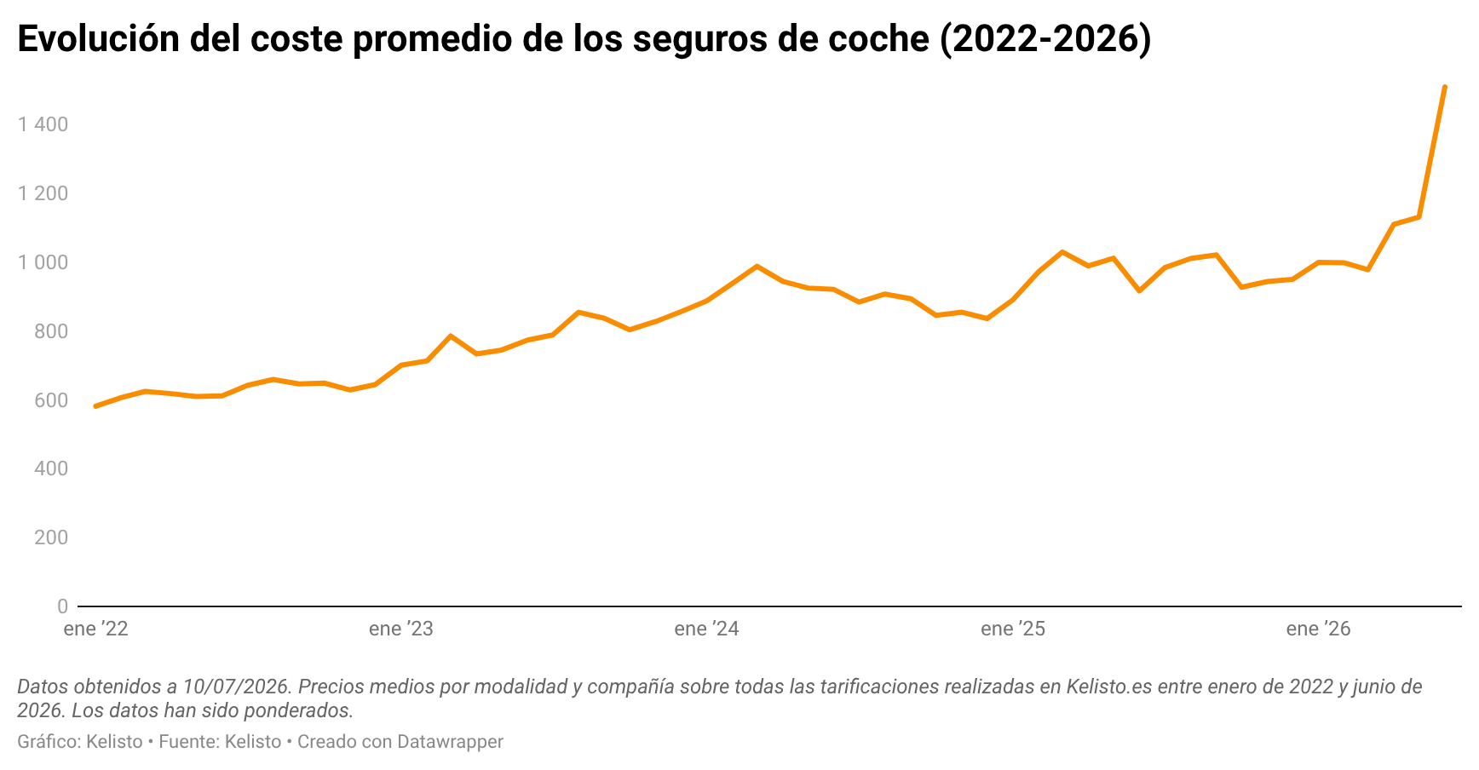

EVOLUCIÓN INTERMENSUAL DEL PRECIO DE LOS SEGUROS DE COCHE DURANTE EL ÚLTIMO AÑO
MODALIDAD | Terceros | Terceros ampliado | Todo riesgo | Media
Junio 2025 | 522.23 | 577.97 | 2763.21 | 1,287.80
Julio 2025 | 535.17 | 591.43 | 2,831.00 | 1,319.20
Agosto 2025 | 535.16 | 591.7 | 2,763.50 | 1,296.79
Septiembre 2025 | 542.58 | 602.23 | 2,800.83 | 1,315.21
Octubre 2025 | 495.73 | 553.19 | 2,611.32 | 1,220.08
Noviembre 2025 | 498.22 | 556.14 | 2,596.32 | 1,216.89
Diciembre 2025 | 492.11 | 553.74 | 2,649.70 | 1,231.85
Enero 2026 | 503.26 | 575.79 | 2,669.15 | 1,249.40
Febrero 2026 | 497.83 | 562.08 | 2,659.51 | 1,239.81
Marzo 2026 | 491.84 | 557.87 | 2,754.83 | 1,268.18
Abril 2026 | 502.6 | 563.61 | 3,091.81 | 1,386.01
Mayo 2026 | 507.54 | 569.59 | 3,041.80 | 1,372.98
Junio 2026 | 498.88 | 567.47 | 3,364.12 | 1,476.82

¿CUÁNTO GASTARON DE MÁS LOS HOGARES EN 2026 COMO CONSECUENCIA DE LA SUBIDA DE PRECIOS DE LOS SEGUROS DE COCHE?
TIPO DE SEGURO | % DE HOGARES QUE DISPONEN DE ÉL | Nº hogares con cada tipo de seguro | ¿Cuánto han gastado de más como consecuencia de la subida de precios? (€)
Coche | 79.05 | 15,560,502.39 | 1,523,857,288.00
Hogar | 70.18 | 13,814,497.88
Salud | 21.73 | 4,277,415.77
Decesos | 42.82 | 8,428,851.52
Fuente: informe Estamos Seguros 2020 de UNESPA (últimos datos disponibles a cierre de este análisis). Para calcular cuánto han gastado de más los hogares por la subida de precios del seguro de coche, se ha multiplicado el número de hogares con seguro de coche por la subida media experimentada por este tipo de pólizas en el segundo trimestre de 2026, según los datos de Kelisto. [Datos obtenidos a 10/07/2026. Precios medios por modalidad y compañía sobre todas las tarificaciones realizadas en Kelisto.es en el segundo trimestre de 2025 y el segundo trimestre de 2026. Los datos han sido ponderados].

